상품제안서
NEW 타이틀리스트 pro v1 4구 볼마커세트 (3pc) prov1 4구 선물세트 타이틀리스트 골프공 | 상품코드: F32889

 |  |  |  |  |  |  | 02-412-0044 | www.easy1.co.kr
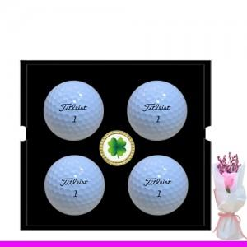

【상세/제작정보】 | 사바리 케이스 2500원 별도

【인쇄/포장옵션】 | 풀칼라 / 포장지포장

【공급단가】 | 수량 | 30~ | 50~ | 100~ | 300~ | 500~
*VAT별도 | 단가 | 32,100원 | 31,560원 | 30,760원 | 30,220원 | 29,420원

【상품 URL】 | https://dev.easy1.co.kr:443/src/goods_detail.php?gdno=32889

